Anexo 3
EQUIPO | FOTO | CANTIDAD SOLICITADA
Microscópio quirpurgico para cirugía de oido, marca Zeiss modelo OPMI |  | 1
Nasómetro, marca Pentax |  | 2
Audiómetro, MAICO; Modelo MA41 |  | 1
Impedansiómetro, resonance modelo r36m | 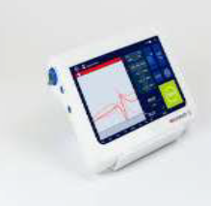 | 1
Cabina sonoamortiguada Silvher SD150 |  | 1
Sillón para otorrino | 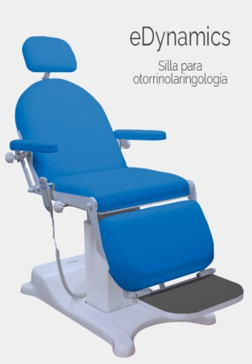 | 1
Escritorio de médico | 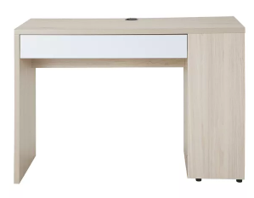 | 1

